ТИПЫ Ал. ФАСАДОВ
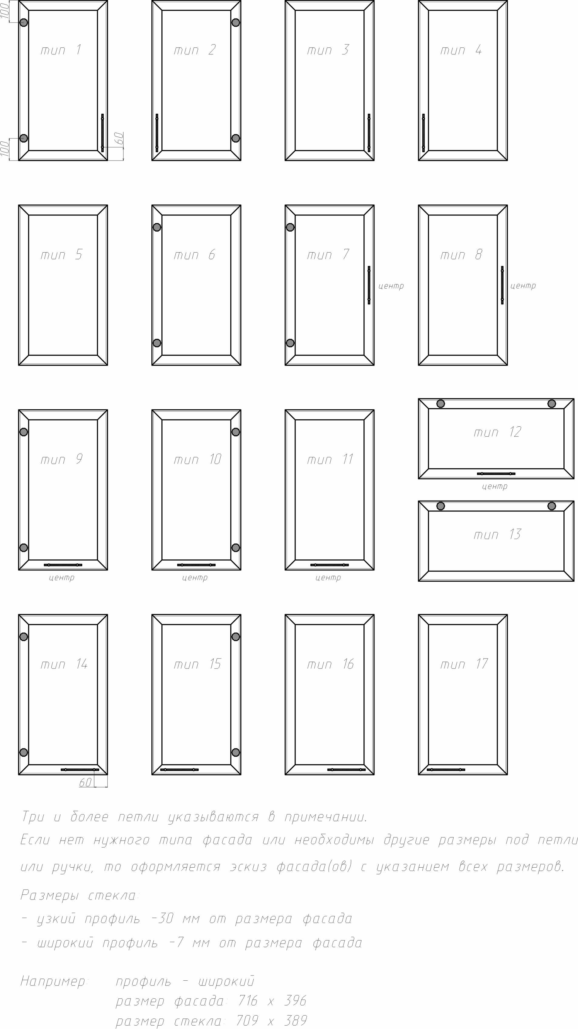
Тип алюминиевых фасадов

